画面部品情報（タレント詳細画面（TalentDetail）
Java課題(2023上期） |  |  | 画面ID | 画面名 |  |  |  | 作成日 | 作成者 | 更新日 | 更新者
 |  |  | TalentDetail | タレント詳細画面 |  |  |  | 2023-04-27 | DF福田 | 2024-01-26 | DF福田

 | 1.【画面イメージ】

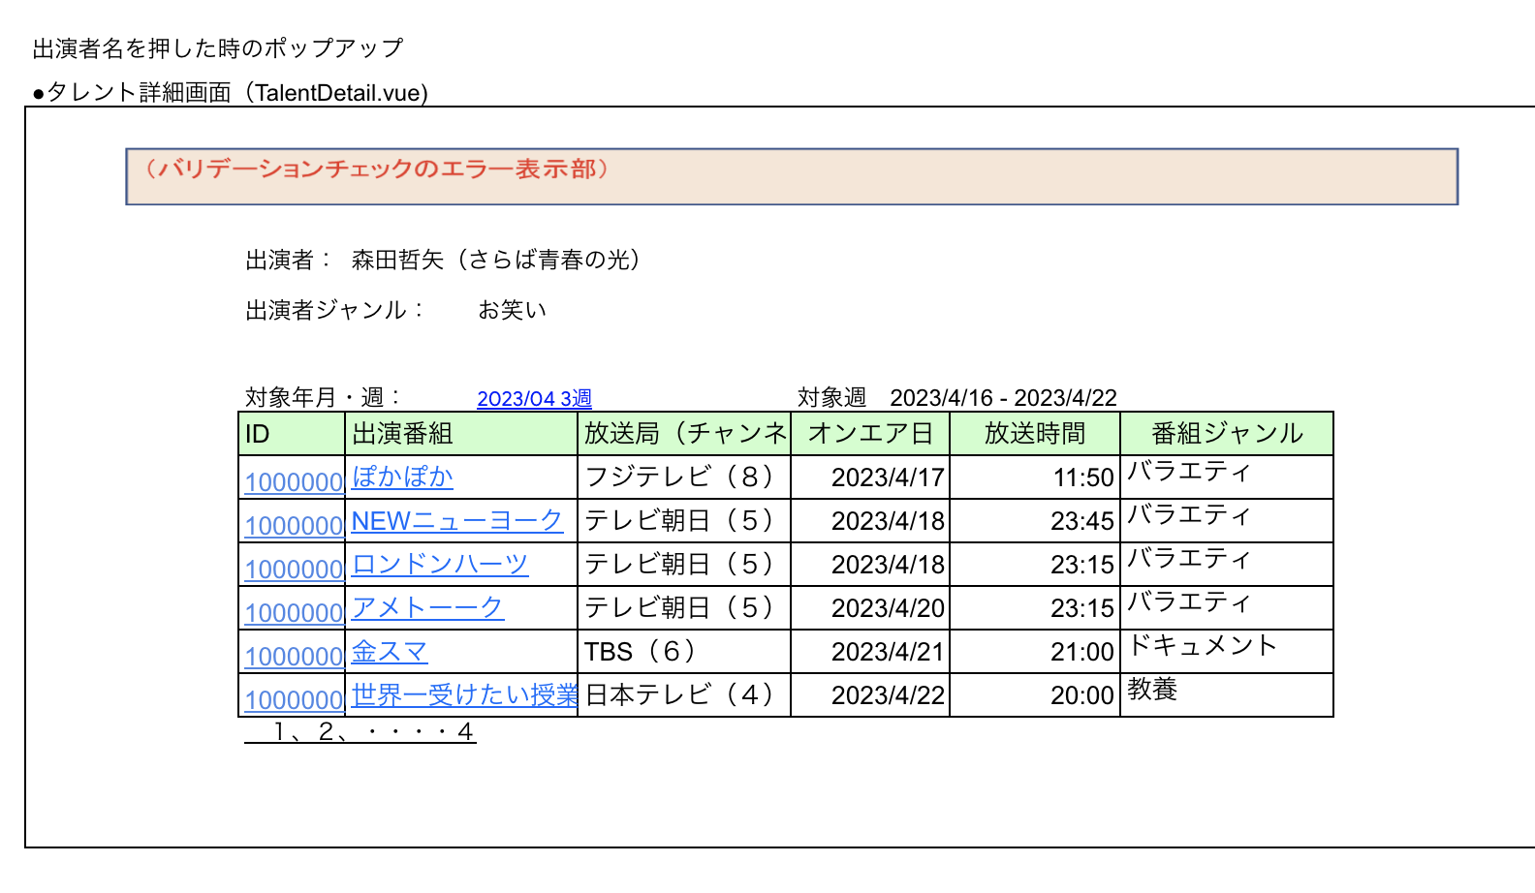

 | 2.【機能概要】
 | ・前の画面より受け取ったパラメータを元に、オンエア管理テーブルを元に、対象週とタレントで検索を行い、検索結果を表示する。 ・番組のリンクボタンをクリック時に、次画面「番組詳細画面（ProgramDetail.vue)」へ遷移する。 ・IDのリンクボタンをクリック時に、次画面「オンエア管理登録（更新モード）」へ遷移する。 ・対象年月・週のリンクボタンをクリック時に、次画面「年月週管理登録画面（更新モード）」へ遷移する。

 | 3.【前の画面より受け取ったパラメータ】
 | パラメータ名 | データ型 | 桁数
 | タレントID | 文字列 | ８桁
 | 年月 | 文字列 | ６桁（YYYYMM)
 | 週 | 文字列 | １桁

 | 3.【イベント情報】
 | イベント名 | 処理概要
 | 初期表示時 | 検索条件部と番組検索結果を表示する。
 | IDクリック時 | リンクボタンをクリック時に、次画面「オンエア管理登録（更新モード）」へ遷移する。
 | 番組名クリック時 | リンクボタンをクリック時に、次画面「番組詳細画面（ProgramDetail.vue)」へ遷移する。
 | ページングリンククリック時 | ページングリンククリック時に、次の10件、前の10件へ遷移できるようにする。
 | 対象年月・週クリック時 | リンクボタンをクリック時に、次画面「年月週管理登録画面（更新モード）」へ遷移する。

 | 4.【フォーム情報】 |  |  |  | 5.【DB情報】
 | （バリデーションチェックのエラー表示部） |  |  |  | （バリデーションチェックのエラー表示部）
 | 項目名 | 部品 | 備考 |  | 取得元テーブル | 取得列 | データ型 | 桁数 | 備考
 | バリデーションチェックエラー結果 | lable | 初期表示時に、 以下のバリデーションチェックでエラーの場合、表示 ① タレントID、対象年月、対象週が必須で設定されていること。 ② 対象年月がYYYY/MM形式であること。 ③ 対象週が数値かつ、1～5の数値のいずれかであること。 ④ タレントIDが8桁以内であること。

 | （出演者情報） |  |  |  | （出演者情報）
 | 項目名 | 部品 | 備考 |  | 取得元テーブル | 取得列 | データ型 | 桁数 | 備考
 | 出演者 （※設定必須） | lable | ー
 |  | lable | パラメータ.タレントIDより、タレント名を表示する。 |  | タレントマスタ | タレント名 | 文字列 | ３０桁 | パラメータ.タレントIDをキーとして、タレントマスタよりタレント名を表示する。
 | 出演者ジャンル （※設定必須） | lable | ー
 |  | lable | パラメータ.タレントIDより、タレント名のジャンルを表示する。 |  | タレントマスタ タレントマスタ 区分ジャンルマスタ 区分ジャンルマスタ 区分ジャンルマスタ | タレントID ジャンルID ジャンルID（＝２） 順序（＝タレントマスタ.ジャンルID） ジャンル | 文字列 数値 数値 数値 文字列 | ８桁 １桁 ２桁 ２桁 ３０桁 | パラメータ.タレントIDをキーとして、タレントマスタよりジャンルIDを取得し、区分ジャンルマスタ.ジャンルID＝２（固定）、区分ジャンルマスタ.順序と紐づけて、区分ジャンルマスタ.ジャンル名を出演者ジャンルとして表示する。

 | （対象週情報） |  |  |  | （対象週情報）
 | 項目名 | 部品 | 備考 |  | 取得元テーブル | 取得列 | データ型 | 桁数 | 備考
 | 対象年月・週 | linkbutton | IDにリンクボタンの設定を行う。 クリック時にキーを渡して、画面遷移する。 （形式： 対象年月(YYYY/MM) W週） |  | パラメータ パラメータ | 年月 週 | 文字列 文字列 | ６桁（YYYYMM) １桁
 | 対象週(FROM) （※設定必須） | lable | 取得した対象週(FROM)を対象週(FROM)として表示する。 |  | 年月週管理マスタ | 週の開始日（日曜日） | 日付 | YYYY/MM/DD | 検索条件の対象年月、対象週をキーとして、年月週管理マスタより、週の開始日（日曜日）を取得する。
 | ～ | lable | ー
 | 対象週(TO) （※設定必須） | lable | 取得した対象週(TO)を対象週(TO)として表示する。 |  | 年月週管理マスタ | 週の終了日（土曜日） | 日付 | YYYY/MM/DD | 検索条件の対象年月、対象週をキーとして、年月週管理マスタより、週の終了日（土曜日）を取得する。

 | （番組検索結果） |  |  |  | （検索条件）
 | 項目名 | 部品 | 備考 |  | 取得元テーブル | 取得列 | データ型 | 桁数 | 備考
 | ID | lable | ヘッダー
 |  | linkbutton | IDにリンクボタンの設定を行う。 クリック時にキーを渡して、画面遷移する。 |  | オンエア管理テーブル | ID | 文字列 | ８桁
 | 出演番組 | lable | ヘッダー
 |  | linkbutton | 番組名にリンクボタンの設定を行う。 クリック時にキーを渡して、画面遷移する。 ※番組IDも保持する。 |  | オンエア管理テーブル 番組マスタ 番組マスタ | 番組ID 番組ID 番組名 | 文字列 文字列 文字列 | ８桁 ８桁 ３０桁 | オンエア管理テーブルより、パラメータ.タレントID、パラメータ.対象年月、パラメータ.対象週をキーとして、番組IDを取得して、番組マスタ.番組IDと紐づけて、番組マスタ.番組名を表示する。
 | 放送局（チャンネル） | lable | ヘッダー
 |  | lable | 対象の出演者が対象週に出演する番組名の放送局（チャンネル）を表示する。 |  | オンエア管理テーブル 番組マスタ 番組マスタ チャンネル局マスタ チャンネル局マスタ 区分ジャンルマスタ 区分ジャンルマスタ 区分ジャンルマスタ | 番組ID 番組ID チャンネルID チャンネルID チャンネル局ID ジャンルID（＝３） 順序（＝チャンネル局マスタ.チャンネル局ID） ジャンル | 文字列 文字列 数値 数値 数値 数値 数値 文字列 | ８桁 ８桁 １桁 １桁 １桁 ２桁 ２桁 ３０桁 | オンエア管理テーブルより、パラメータ.タレントID、パラメータ.対象年月、パラメータ.対象週をキーとして、番組IDを取得して、番組マスタ.番組IDと紐づけて、チャンネルIDを取得して、チャンネル局マスタ.チャンネルIDと紐づけて、チャンネル局IDを取得して、区分ジャンルマスタ.ジャンルID＝３（固定）、区分ジャンルマスタ.順序と紐づけて、区分ジャンルマスタ.ジャンル名を放送局（チャンネル）として表示する。
 | オンエア日 | lable | ヘッダー
 |  | lable | 対象の出演者が対象週に出演する番組名のオンエア日の日付のみを表示する。 |  | オンエア管理テーブル | オンエア日 | 日付型 | YYYY/MM/DD | オンエア管理テーブルより、パラメータ.タレントID、パラメータ.対象年月、パラメータ.対象週をキーとして、オンエア管理テーブル.オンエア日をYYYY/MM/DDとして表示する。
 | 放送時間 | lable | ヘッダー
 |  | lable | 対象の出演者が対象週に出演する番組名のオンエア日の時間のみを表示する。 |  | オンエア管理テーブル | オンエア日 | 日付型 | HH:SS | オンエア管理テーブルより、パラメータ.タレントID、パラメータ.対象年月、パラメータ.対象週をキーとして、オンエア管理テーブル.オンエア日を HH:SSとして表示する。
 | 番組ジャンル | lable | ヘッダー
 |  | lable | 対象の出演者が対象週に出演する番組名のジャンル名を表示する。 |  | オンエア管理テーブル 番組マスタ 番組マスタ 区分ジャンルマスタ 区分ジャンルマスタ 区分ジャンルマスタ | 番組ID 番組ID ジャンルID ジャンルID（＝１） 順序（＝番組マスタ.ジャンルID） ジャンル | 文字列 文字列 数値 数値 数値 文字列 | ８桁 ８桁 ２桁 ２桁 ２桁 ３０桁 | オンエア管理テーブルより、パラメータ.タレントID、パラメータ.対象年月、パラメータ.対象週をキーとして、番組IDを取得して、番組マスタ.番組IDと紐づけて、ジャンルIDを取得して、区分ジャンルマスタ.ジャンルID＝1（固定）、区分ジャンルマスタ.順序と紐づけて、区分ジャンルマスタ.ジャンル名を番組ジャンルとして表示する。
 | ページングリンク | linkbutton | 検索結果が10件を超える場合に表示する。ページングリンクで次の10件、前の10件へ遷移できるようにする。（１，２，３，・・・【最終ページ番号】）

